Reporte de bug
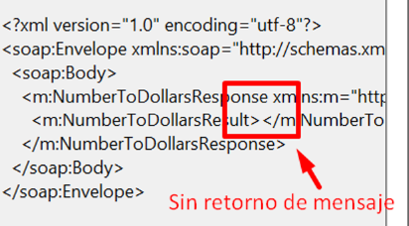
 | Reporte de error servicio Soap

 | Reporte de equipo de (QA):

 | Nevardo Antonio Ospina Zuñiga

 | Fecha de reportes:

 | 04/03/2023

Reporte de bug

Número de bug | BG001
Reportado por | Nevardo Antonio Ospina Zuñiga (QA)
Título | CP_03 - Buscar capital del pais con caracteres especiales no permitidos
Día del Reporte | 21/01/2022
Sistema Operativo / Navegador | Windows
Asignado a: | Jose Manuel Rizas (Developer genérico)
Prioridad | Mediana
Estado | Abierto

Descripción: | En el CP_03, la busqueda de la capital de un pais se ingresa el nombre del pais mal escrito con caracteres especiales, retornando el resultado de la busqueda donde deberia retornar un mensaje de error, e ingrese un valor de busqueda valido

Precondiciones:
 | - La capital del pais debe estar almacenado en la base de datos
 | - Debe de tener instalado Soap

Pasos para la reproducción
 | 1. Abrimos Soap
 | 2. Click en file
 | 3. New Soap project
 | 4. En la nueva ventana se ingresa el nombre del project
 | 5. En el segundo campo initial WSDL la siguiente url http://webservices.oorsprong.org/websamples.countryinfo/CountryInfoService.wso
 | 6. selecione el servicio de CapitalCity
 | 7. ingresamos el nombre del pais con caracter especial ej: RU%%$SIA
 | 8. Click en el boton de play para compilar

Resultado Esperado:
 | Debería retornar un mensaje de error indicando que se requiere un término de búsqueda valido

Resultado Actual:
 | Muestra el valor de la busqueda sin tener presente que esta mal escrito el nombre del pais

Impresión de pantalla
 | 1. Enviando la información
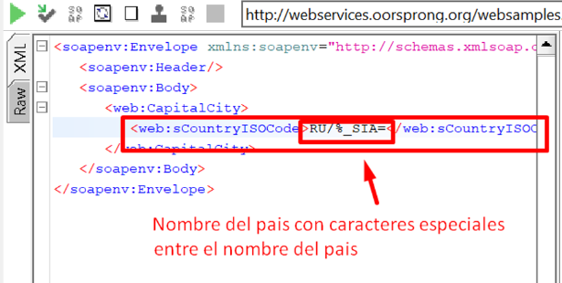

 | 2. Respuesta
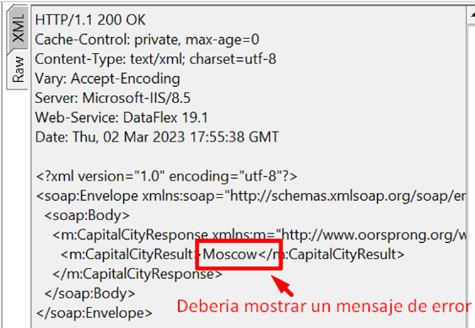

Número de bug | BG002
Reportado por | Nevardo Antonio Ospina Zuñiga (QA)
Título | CP_04 - Buscar capital del pais con el nombre del pais valido y agregandoles caracteres repetidos extramadamente largos
Día del Reporte | 21/01/2022
Sistema Operativo / Navegador | Windows
Asignado a: | Jose Manuel Rizas (Developer genérico)
Prioridad | Mediana
Estado | Abierto

Descripción: | En el CP_04, la busqueda de la capital de un pais se ingresa el nombre del pais agregandole cierta cantidad de caracteres al final del nombre del pais, retornando el resultado de la busqueda donde deberia retornar un mensaje de error, e ingrese un valor de busqueda valido

Precondiciones:
 | - La capital del pais debe estar almacenado en la base de datos
 | - Debe de tener instalado Soap

Pasos para la reproducción
 | 1. Abrimos Soap
 | 2. Click en file
 | 3. New Soap project
 | 4. En la nueva ventana se ingresa el nombre del project
 | 5. En el segundo campo initial WSDL la siguiente url http://webservices.oorsprong.org/websamples.countryinfo/CountryInfoService.wso
 | 6. selecione el servicio de CapitalCity
 | 7. ingresamos el nombre del pais agregandole cierta cantidad de caracter al final del nombre
 | 8. Click en el boton de play para compilar

Resultado Esperado:
 | Debería retornar un mensaje de error indicando que se requiere un término de búsqueda valido

Resultado Actual:
 | Muestra el valor de la busqueda sin tener presente que esta mal escrito el nombre del pais

Impresión de pantalla
 | 1. Enviando la información

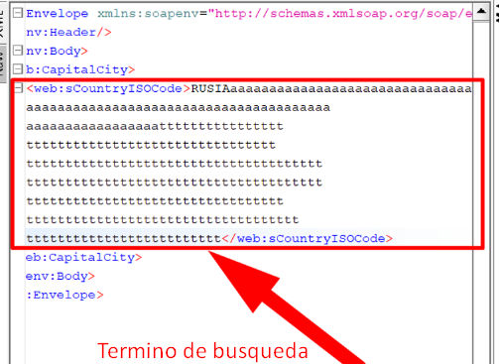

 | 2. Respuesta
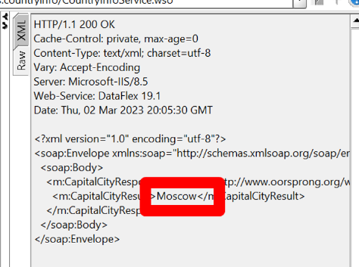

Número de bug | BG003
Reportado por | Nevardo Antonio Ospina Zuñiga (QA)
Título | CP_12 - Búsqueda con un término de búsqueda incorrecto digitando caracter especial
Día del Reporte | 21/01/2022
Sistema Operativo / Navegador | Windows
Asignado a: | Jose Manuel Rizas (Developer genérico)
Prioridad | Mediana
Estado | Abierto

Descripción:
 | En el CP_12, la busqueda de convertir cualquier valor numererico en dolar, se ingresa dos numeros entre los numero se ingresa caracter especial, donde debe enviar un mensaje valor incorrecto o busqueda invalido , retornando un un campo vacio

Precondiciones:
 | - Debe de tener instalado Soap

Pasos para la reproducción
 | 1. Abrimos Soap
 | 2. Click en file
 | 3. New Soap project
 | 4. En la nueva ventana se ingresa el nombre del project
 | 5. En el segundo campo initial WSDL la siguiente url https://www.dataaccess.com/webservicesserver/NumberConversion.wso?WSDL
 | 6. selecione el servicio de NumberConversion
 | 7. ingresamos el dos numeros con un caracter especial ej: 7#5
 | 8. Click en el boton de play para compilar

Resultado Esperado:
 | debería retornar un mensaje de error indicando ingrese valores numericos valido

Resultado Actual:
 | Muestra un campo vacio sin mostrar un mensaje de error

Impresión de pantalla
 | 1. Enviando la información
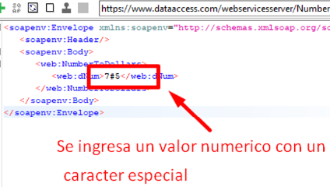

 | 2. Respuesta
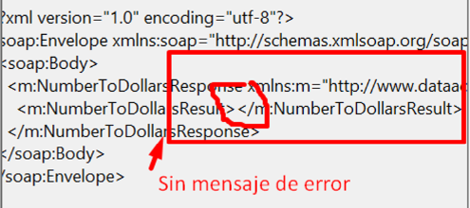

Número de bug | BG004
Reportado por | Nevardo Antonio Ospina Zuñiga (QA)
Título | CP_13 - Convertir un numeros en valor de dolar ingeresamos un numero en letra
Día del Reporte | 21/01/2022
Sistema Operativo / Navegador | Windows
Asignado a: | Jose Manuel Rizas (Developer genérico)
Prioridad | Baja
Estado | Abierto

Descripción:
 | En el CP_13, En la realizacion de convertir cualquier valor numererico en dolar, se ingresa un numero en letra, donde debe enviar un mensaje peticion incorecta o conversion invalido , el programa esta retornando un campo vacio sin informcion

Precondiciones:
 | - Debe de tener instalado Soap

Pasos para la reproducción
 | 1. Abrimos Soap
 | 2. Click en file
 | 3. New Soap project
 | 4. En la nueva ventana se ingresa el nombre del project
 | 5. En el segundo campo initial WSDL la siguiente url https://www.dataaccess.com/webservicesserver/NumberConversion.wso?WSDL
 | 6. selecione el servicio de NumberConversion
 | 7. ingresar un valor numerico en letra ej: dos
 | 8. Click en el boton de play para compilar

Resultado Esperado:
 | debería retornar un mensaje de error indicando ingrese valores numericos en el campo

Resultado Actual:
 | Muestra un campo vacio sin mostrar informacion del error

Impresión de pantalla
 | 1. Enviando la información
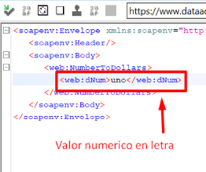

 | 2. Respuesta

Hoja 3
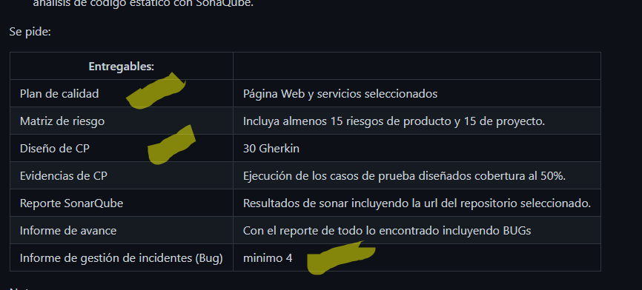

Matriz de Riesgo
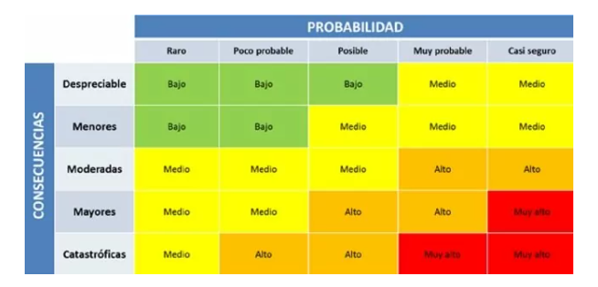
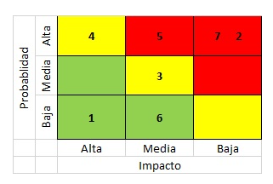
Proyecto servicios reqres

Consecutivo | Descripción Riesgo | Tipo de Riesgo | Release | Probabilidad de ocurrencia | Impacto | Riesgo | Riesgo | Acción | Plan de Acción | Responsable de la Acción | Fecha Compromiso | Estado
1 | Retraso en el desarrollo del plan de pruebas debido a la falta de recursos | Proyecto | 1 | 1 | 5 | 3 |  | Contigencia | Contratar recursos adicionales o reorganizar las tareas del proyecto | Luis Lopez/regres | 2022-03-17 | Abierto
2 | Cambio en los requisitos | Proyecto | 1 | 3 | 4 | 3 |  | Mitigar | Mantener una comunicación constante con el cliente para validar los cambios y realizar ajustes en consecuencia | Gerente de proyecto | Durante el Sprint | Abierto
3 | Cambio en el equipo de trabajo | Proyecto | 1 | 2 | 3 | 3 |  | Mitigar | Realizar una adecuada planificación de recursos humanos y tener un plan de contingencia en caso de cambios en el equipo | Gerente de proyecto | Durante el Sprint | Abierto
4 | Cambio en la normativa legal | Proyecto | 1 | 1 | 4 | 2 |  | Mitigar | Establecer un seguimiento constante de la normativa legal relevante y tener un plan de contingencia en caso de cambios | Gerente de proyecto | Durante el Sprint | Abierto
5 | Limitaciones de flexibilidad en la plataforma y tecnología utilizadas | Proyecto | 1 | 2 | 3 | 1 |  | Mitigar | Realizar pruebas de carga para identificar y abordar problemas de rendimiento | El equipo de gestión del proyecto | 2022-02-01 | Abierto
6 | Limitacion de recursos economico | Producto | 1 | 1 | 5 | 4 |  | Contigencia | Realizar una planificación adecuada de los recursos y tener un plan de contingencia en caso de necesidades imprevistas | Gerente de proyecto | Durante el Sprint | Abierto
7 | cambios constante al proyecto | Producto | 1 | 3 | 4 | 5 |  | Contigencia | Solicitar aclaracion del proyecto | Equipo de Desarrollo | Durante el Sprint | Abierto
8 | Inestabilidad ambiental | Proyecto | 1 | 2 | 3 | 4 |  | Mitigar | Monitoreo constante del ambiente | Lider QA/ | Durante el Sprint | Abierto
9 | Ambiguedad en las historias de usuarios | Proyecto | 1 | 2 | 3 | 4 |  | Mitigar | Actualizar los registros | QA/PO | Durante el Sprint | Abierto
10 | retraso en las entregables | Producto | 1 | 3 | 3 | 9 |  | Asumir | Una mejoa en la planeaccion en el desarrollo | Scrum Master | Durante el Sprint | Abierto
11 | Poca comunicacion en el equipo de trabajo | Proyecto | 1 | 1 | 5 | 5 |  | Asumir | Realizar reuniones constantemente | Equipo de Desarrollo/PO/Lider QA/QA | Durante el Sprint | Abierto
12

1 | Problemas de integración con otros servicios o sistemas | Proyecto | 1 | 2 | 5 | 5 |  | Contigencia | Realizar pruebas de integración exhaustivas y/o planificar tiempos adicionales para abordar problemas de integración | Equipo de Desarrollo | 2022-02-01 | Abierto
16 | Problemas de rendimiento del servicio durante los picos de demanda | Producto | 1 | 1 | 5 | 3 |  | Mitigar | Realizar pruebas de carga para identificar y abordar problemas de rendimiento | Equipo de Desarrollo | Durante el Sprint | Abierto
17 | Problemas de calidad de los datos de prueba | Producto | 1 | 1 | 4 | 2 |  | Asumir | Establecer un proceso de validación de datos de prueba riguroso | QA | 2022-02-01 | Cerrado
18 | Información personal de los usuarios puede ser expuesta o robada | Producto | 1 | 1 | 5 | 4 |  | Contigencia | Realizar pruebas de seguridad exhaustivas en la página de registro antes de implementar la función | El equipo de seguridad informática | 2022-02-01 | Cerrado
19 | Falta de disponibilidad de herramientas | Producto | 1 | 1 | 5 | 4 |  | Contigencia | Realizar una planificación adecuada de las herramientas y tener un plan de contingencia en caso de necesidades imprevistas | Gerente de proyecto | Durante el Sprint | Abierto
20 | Los requerimientos son mal definidos debido a hacer reuniones sin el usuarios claves | Producto | 1.2 | 1
21 | El software requiere interactuar con alguna nueva herramienta | Producto | 1 | 2
22 | Falta de disponibilidad de recursos hardware | Producto | 1 | 2
23 | Dependencias externas a partes relacionadas del sistema general | Producto | 1 | 1
24 | Perdida de datos: en ocaciones al selecionar un producto al carro de compra el dato no esta disponible | Producto | 1 | 1
25 | El sistema permite busquedas con caracteres especiales en el nombre | Producto | 1 | 1 | 2 | 3 |  | Mitigar | Validación de caracteres especiales en el nombre de usuario | Equipo de Desarrollo/QA | Durante el Sprint | Abierto
26 | Asociar directamente con la estructura funcional de la aplicacion expresada por requisito | Proyecto | 1 | 1

7 | Mala configuracion, carga inicial y migracion de datos | Producto | 1 | 1 | 4 |  | 3 | Contigencia | Verificar que el sistema envía un mensaje de confirmación de registro al usuario después de que se complete el proceso de registro | Equipo de Desarrollo/QA | 2022-02-01 | Cerrado
8 | Información personal de los usuarios puede ser expuesta o robada | Producto | 1 | 1 | 5 |  | 3 | Contigencia | Realizar pruebas de seguridad exhaustivas en la página de registro antes de implementar la función | El equipo de seguridad informática | 2022-02-01 | Cerrado
10 | Falta de recursos | Producto | 1 | 1 | 5 |  | 4 | Contigencia | Realizar una planificación adecuada de los recursos y tener un plan de contingencia en caso de necesidades imprevistas | Gerente de proyecto | Durante el Sprint | Abierto
6 | El sistema permite el registro de usuarios con datos incompletos | Producto | 1 | 2 | 2 | 2 |  | Mitigar | Incluir validaciones para garantizar que todos los campos requeridos estén completos antes de permitir el registro del usuario. | Equipo de Desarrollo/QA | 2022-02-01 | Cerrado
7 | El sistema permite el registro de usuarios con nombre y id duplicados | Producto | 1 | 1 | 1 | 3 |  | Mitigar | Incluir una validación de unicidad de nombre e id durante el proceso de registro. | Equipo de Desarrollo | 2022-02-01 | Abierto
8 | El sistema no es capaz de manejar un número máximo de usuarios simultáneamente | Producto | 1 | 1 | 4 | 4 |  | Contigencia | Monitorear el rendimiento del sistema durante las pruebas de carga y ajustar la infraestructura según sea necesario. | Equipo de Desarrollo/QA | 2022-02-01 | Cerrado
9 | El sistema permite el registro de usuarios con el límite de caracteres en nombre de usuario | Producto | 1 | 1 | 2 | 3 |  | Mitigar | Validación del límite de caracteres en el nombre de usuario | Equipo de Desarrollo/QA | Durante el Sprint | Abierto
10 | El sistema permite el registro de usuarios con caracteres especiales en el nombre | Producto | 1 | 1 | 2 | 3 |  | Mitigar | Validación de caracteres especiales en el nombre de usuario | Equipo de Desarrollo/QA | Durante el Sprint | Abierto

6 | Errores en la validación de datos | Producto | 1 | 2 | 2 |  | 4 | Mitigar | Realizar pruebas exhaustivas de validación de datos implementando la confirmacion por medio de un correo | Equipo de Desarrollo | 2022-02-01 | Abierto
7 | Los usuarios no reciben un mensaje de confirmación de registro | Producto | 1 | 1 | 4 |  | 3 | Contigencia | Verificar que el sistema envía un mensaje de confirmación de registro al usuario después de que se complete el proceso de registro | Equipo de Desarrollo/QA | 2022-02-01 | Cerrado
9 | Cambio en los requisitos | Producto | 1 | 3 | 4 |  | 3 | Mitigar | Mantener una comunicación constante con el cliente para validar los cambios y realizar ajustes en consecuencia | Gerente de proyecto | Durante el Sprint | Abierto
10 | Falta de recursos | Producto | 1 | 1 | 5 |  | 4 | Contigencia | Realizar una planificación adecuada de los recursos y tener un plan de contingencia en caso de necesidades imprevistas | Gerente de proyecto | Durante el Sprint | Abierto
6 | El sistema permite el registro de usuarios con datos incompletos | Producto | 1 | 2 | 2 | 2 |  | Mitigar | Incluir validaciones para garantizar que todos los campos requeridos estén completos antes de permitir el registro del usuario. | Equipo de Desarrollo/QA | 2022-02-01 | Cerrado
7 | El sistema permite el registro de usuarios con nombre y id duplicados | Producto | 1 | 1 | 1 | 3 |  | Mitigar | Incluir una validación de unicidad de nombre e id durante el proceso de registro. | Equipo de Desarrollo | 2022-02-01 | Abierto
8 | El sistema no es capaz de manejar un número máximo de usuarios simultáneamente | Producto | 1 | 1 | 4 | 4 |  | Contigencia | Monitorear el rendimiento del sistema durante las pruebas de carga y ajustar la infraestructura según sea necesario. | Equipo de Desarrollo/QA | 2022-02-01 | Cerrado
9 | El sistema permite el registro de usuarios con el límite de caracteres en nombre de usuario | Producto | 1 | 1 | 2 | 3 |  | Mitigar | Validación del límite de caracteres en el nombre de usuario | Equipo de Desarrollo/QA | Durante el Sprint | Abierto
10 | El sistema permite el registro de usuarios con caracteres especiales en el nombre | Producto | 1 | 1 | 2 | 3 |  | Mitigar | Validación de caracteres especiales en el nombre de usuario | Equipo de Desarrollo/QA | Durante el Sprint | Abierto
 | Pagina web Falabella

Consecutivo | Descripción Riesgo | Tipo de Riesgo | Release | Probabilidad de ocurrencia | Impacto | Riesgo | Riesgo | Acción | Plan de Acción | Responsable de la Acción | Fecha Compromiso | Estado
1 | Errores en la validación de datos | Producto | 1 | 2 | 2 |  | 4 | Mitigar | Realizar pruebas exhaustivas de validación de datos implementando la confirmacion por medio de un correo | Equipo de Desarrollo | 2022-02-01 | Abierto
2 | Los usuarios no reciben un mensaje de confirmación de registro | Producto | 1 | 1 | 4 |  | 3 | Contigencia | Verificar que el sistema envía un mensaje de confirmación de registro al usuario después de que se complete el proceso de registro | Equipo de Desarrollo/QA | 2022-02-01 | Cerrado
3 | Información personal de los usuarios puede ser expuesta o robada | Producto | 1 | 1 | 5 |  | 3 | Contigencia | Realizar pruebas de seguridad exhaustivas en la página de registro antes de implementar la función | El equipo de seguridad informática | 2022-02-01 | Cerrado
4 | Cambio en los requisitos | Producto | 1 | 3 | 4 |  | 3 | Mitigar | Mantener una comunicación constante con el cliente para validar los cambios y realizar ajustes en consecuencia | Gerente de proyecto | Durante el Sprint | Abierto
5 | Falta de recursos | Producto | 1 | 1 | 5 |  | 4 | Contigencia | Realizar una planificación adecuada de los recursos y tener un plan de contingencia en caso de necesidades imprevistas | Gerente de proyecto | Durante el Sprint | Abierto

